상품제안서
디지웰 음파 전동 레드 빛 진동 칫솔 잇몸 케어 // 국내제조 | 상품코드: F30516

 |  |  |  |  |  |  | 02-412-0044 | www.easy1.co.kr
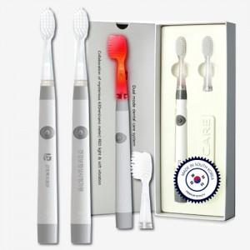

【상세/제작정보】 | *레이저인쇄 개당 500원 (100개미만 50,000원) * UV-DTF필름 풀컬러인쇄 개당 600원 (100개미만 60,000원)

【인쇄/포장옵션】 | 레이저, 풀칼라, 개별인쇄 / 포장지포장

【공급단가】 | 수량 | 30~ | 50~ | 100~ | 300~ | 500~
*VAT별도 | 단가 | 30,270원 | 29,790원 | 29,060원 | 28,330원 | 27,850원

【상품 URL】 | http://www.easy1.co.kr/src/goods_detail.php?gdno=30516

